CNN_Python
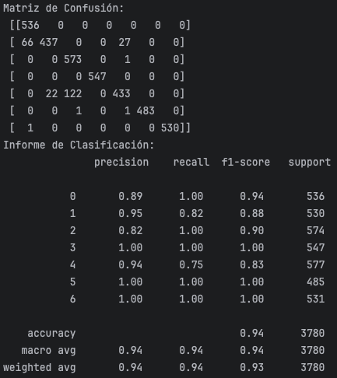
Interación 1 | Capa | Nodos | l2 | activador | Epoch
 | 1 | 64 | 0.01 | tanh | 50
 | 2 | 32 | - | tanh
 | 3 | 32 | - | tanh
 | 4 | 7 | - | softmax
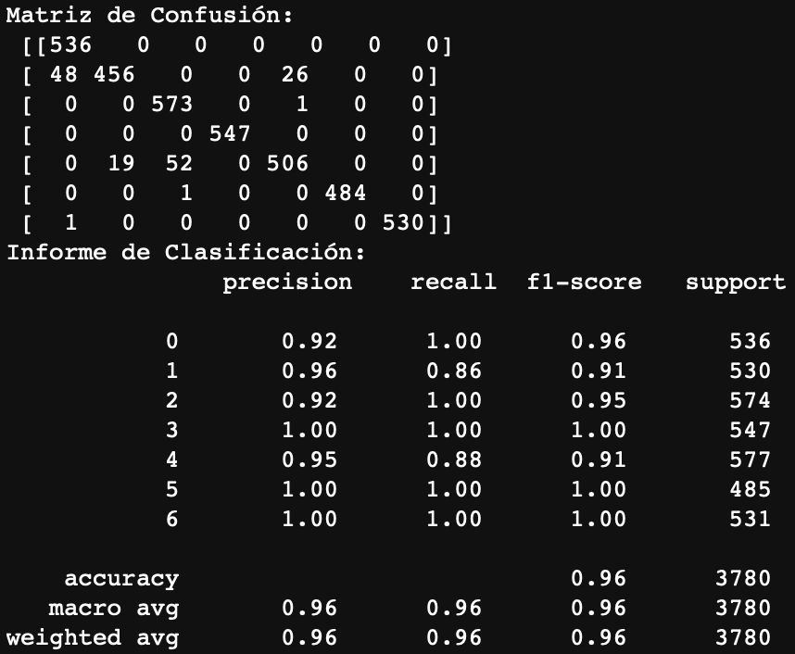
Interación 2 | Capa | Nodos | l2 | activador | Epoch
 | 1 | 64 | 0.01 | relu | 50
 | 2 | 32 | - | relu
 | 3 | 32 | - | relu
 | 4 | 7 | - | softmax
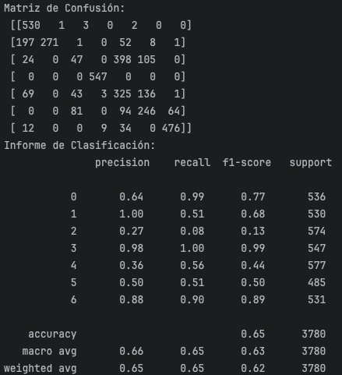

Interación 3 | Capa | Nodos | l2 | activador | Epoch
 | 1 | 64 | 0.01 | tanh | 50
 | 2 | 64 | - | tanh
 | 3 | 32 | - | tanh
 | 4 | 7 | - | softmax
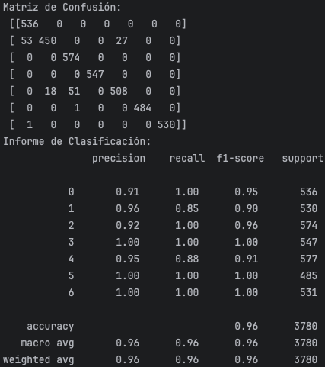

Interación 4 | Capa | Nodos | l2 | activador | Epoch
 | 1 | 64 | 0.01 | tanh | 50
 | 2 | 64 | - | tanh
 | 3 | 32 | - | tanh
 | 4 | 32 | - | tanh
 | 5 | 7 | - | softmax


Interación 5 | Capa | Nodos | l2 | activador | Epoch
 | 1 | 128 | 0.01 | tanh | 50
 | 2 | 64 | - | tanh
 | 3 | 64 | - | tanh
 | 4 | 32 | - | tanh
 | 5 | 7 | - | softmax
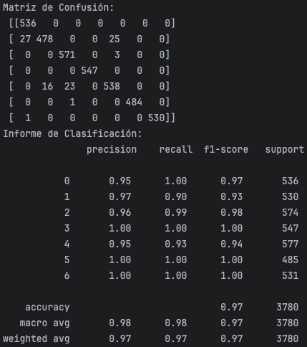

Interación 6 | Capa | Nodos | l2 | activador | Epoch
 | 1 | 128 | 0.01 | tanh | 50
 | 2 | 64 | - | tanh
 | 3 | 64 | - | tanh
 | 4 | 64 | - | tanh
 | 5 | 32 | - | tanh
 | 6 | 7 | - | softmax
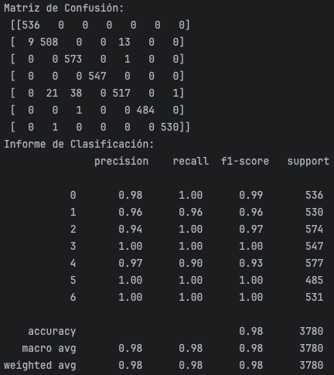

Interación 7 | Capa | Nodos | l2 | activador | Epoch
 | 1 | 128 | 0.01 | tanh | 50
 | 2 | 128 | - | tanh
 | 3 | 64 | - | tanh
 | 4 | 64 | - | tanh
 | 5 | 32 | - | tanh
 | 6 | 7 | - | softmax


Interación 8 | Capa | Nodos | l2 | activador | Epoch
 | 1 | 256 | 0.01 | tanh | 50
 | 2 | 128 | - | tanh
 | 3 | 128 | - | tanh
 | 4 | 64 | - | tanh
 | 5 | 32 | - | tanh
 | 6 | 7 | - | softmax


Interación 9 | Capa | Nodos | l2 | activador | Dropout | Epoch
 | 1 | 256 | 0.001 | tanh | 0 | 50
 | 2 | 128 | - | tanh | 0.3
 | 3 | 32 | - | tanh | 0.3
 | 4 | 7 | - | softmax | 0
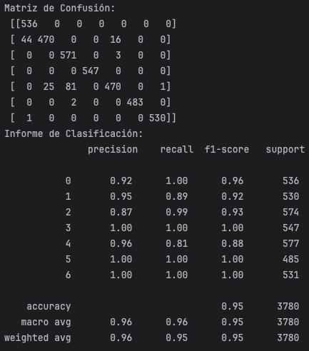

Interación 10 | Capa | Nodos | l2 | activador | Dropout | Epoch
 | 1 | 128 | 0.001 | tanh | 0 | 50
 | 2 | 64 | - | tanh | 0.3
 | 3 | 32 | - | tanh | 0.3
 | 4 | 7 | - | softmax | 0

LSTM_Python
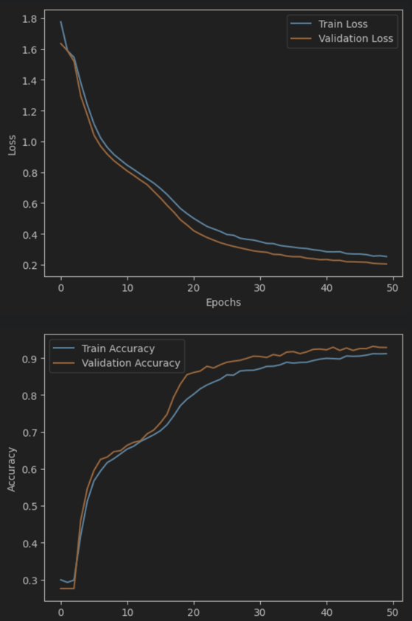
Interación 1 | Tipo | Capa | Nodos | l2 | activador | Epoch
 | LSTM | 1 | 128 | 0.01 | tanh | 50
 | Dense | 2 | 64 | - | tanh
 | Dense | 3 | 32 | - | tanh
 | Dense | 4 | 7 | - | softmax
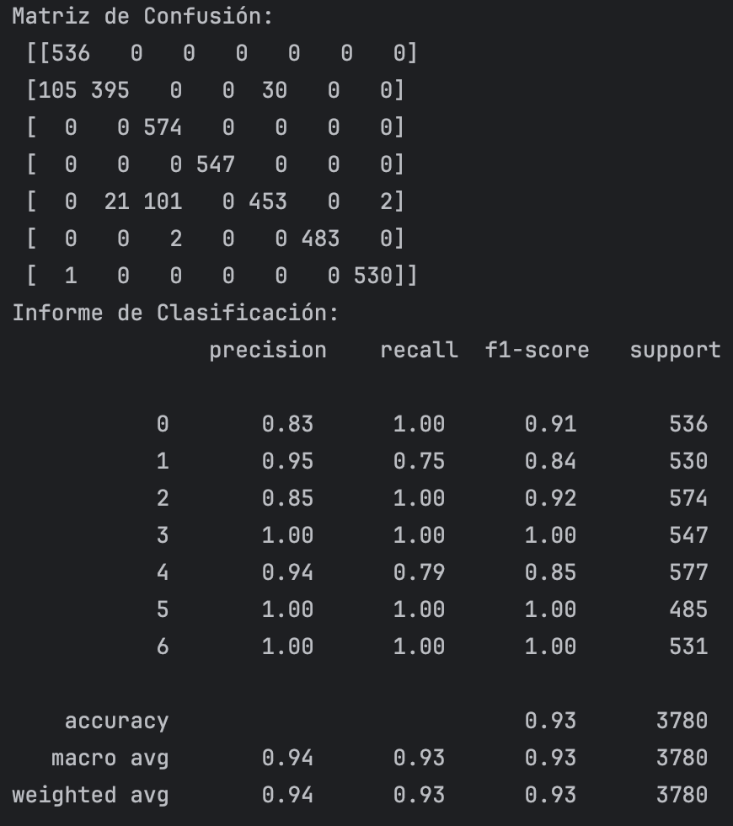

Interación 2 | Tipo | Capa | Nodos | l2 | activador | Epoch
 | LSTM | 1 | 128 | 0.01 | tanh | 50
 | LSTM | 2 | 64 | - | tanh
 | LSTM | 3 | 32 | - | tanh
 | Dense | 4 | 7 | - | softmax

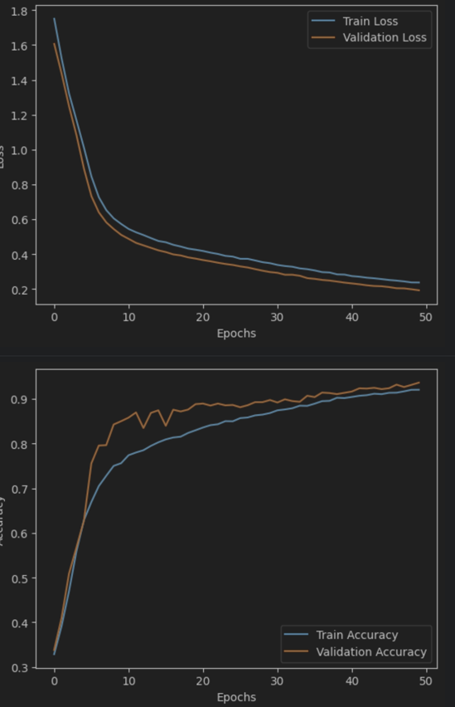

Interación 3 | Tipo | Capa | Nodos | l2 | activador | Epoch
 | LSTM | 1 | 128 | 0.01 | tanh | 50
 | LSTM | 2 | 64 | - | tanh
 | LSTM | 3 | 32 | - | tanh
 | LSTM | 4 | 32 | - | tanh

 | Dense | 5 | 7 |  | softmax

CNN_Matlab
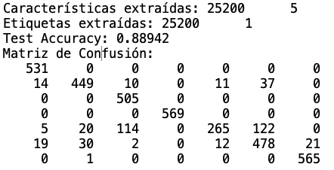
Interación 8 | Capa | Nodos | l2 | activador | Epoch
 | 1 | 256 | 0.01 | tanh | 50
 | 2 | 128 | - | tanh
 | 3 | 128 | - | tanh
 | 4 | 64 | - | tanh
 | 5 | 32 | - | tanh
 | 6 | 7 | - | softmax

